Projet 1
BILL OF MATERIALS (BOM) — [Nom du projet 1]

Nomenclature des composants classée par catégorie — Fiche d'approvisionnement automatisée

Projet |  | [Nom du projet 1]
Référence BOM |  | [Ex: BOM-2026-001]
Date |  | [JJ/MM/AAAA]
Version |  | [V1.0]
Préparé par |  | [Nom du responsable]

▸ Cartes de développement & microprocesseurs
N° | Désignation | Qté | Prix unitaire (FCFA) | Prix total (FCFA) | Image | Lien AliExpress
1 | Kit de démarrage complet Raspberry Pi 4 d'origine avec 1 Go/2 Go/4 Go/8 Go de RAM, carte d'extension GPIO, USB 3.0 pour l'IA, la vision et la robotique | 3 | 115003 | 345,009 FCFA | 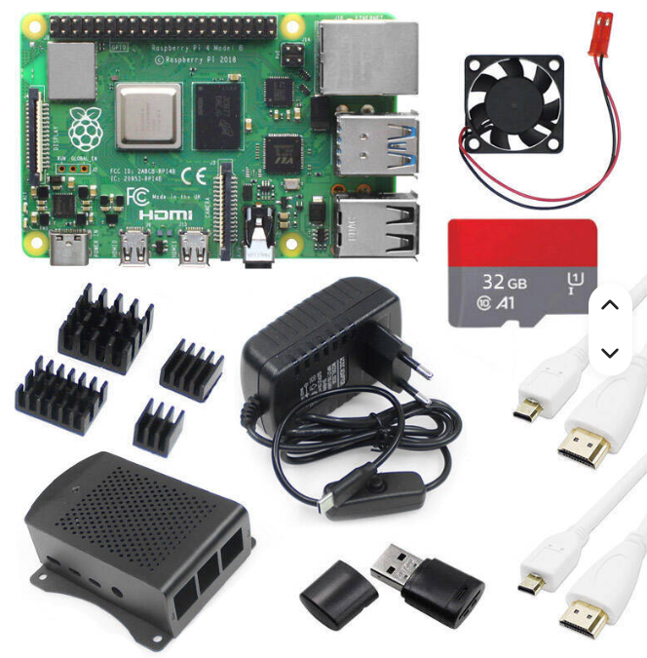 | lien vers le produit
2 | Kit Seeed XIAO NRF52840 & Wio-SX1262 pour Meshtastic, LoRa 862-930MHz, 868MHz, 915MHz, antenne intégrée, microcontrôleur Bluetooth | 5 |  |  | Coller image ici
3 |  |  |  |  | Coller image ici
4 |  |  |  |  | Coller image ici
5 |  |  |  |  | Coller image ici
6 |  |  |  |  | Coller image ici
 | Sous-total catégorie | 8 |  | 345,009 FCFA

▸ Antennes & connectivité
N° | Désignation | Qté | Prix unitaire (FCFA) | Prix total (FCFA) | Image | Lien AliExpress
1 | SIM7600G-H Waveshare 4G HAT (B) pour Raspberry Pi 5 LTE Cat-4 4G / 3G / 2G Support, positionnement GNSS, bande globale | 2 | 40,753 FCFA | 81,506 FCFA | 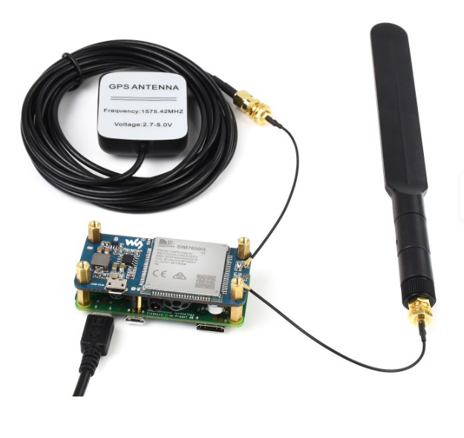 | https://aliexpress.com/item/EXEMPLE-ANTENNE
2 | Module de passerelle LoRaWAN LR1302 SPI EU868 SX1302 longue portée, prend en charge 8 canaux | 2 | 11,141 FCFA | 22,282 FCFA | 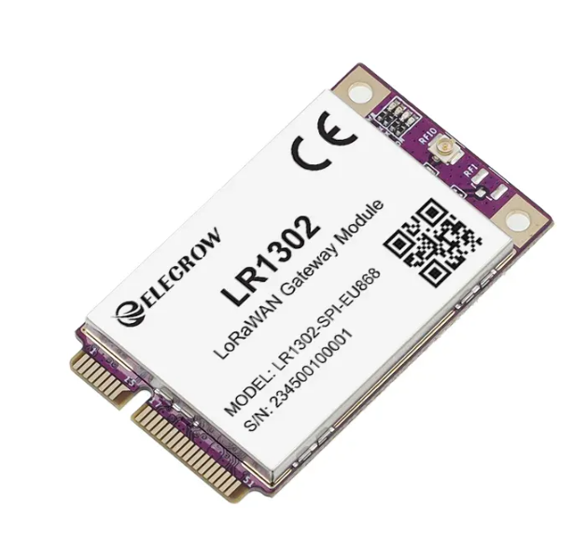 | lien vers le produit
3 | Chapeau LoRaWAN LR1302, 868m/915m, pour RPI SX1302, technologie longue portée avec GPS + BD, antenne en mode touristes, support RPi série 1 2 3 4 5 | 2 | 21,108 FCFA | 42,216 FCFA |  | Lien vers le produit
4 | Lora Gateway antenne 433 868 915 Mhz 3Dbi 5Dbi 5.8Dbi 8Dbi 10Dbi 12Dbi,/Bobcat300/Nebra antenne en fibre de verre | 3 | 8,139 FCFA | 24,417 FCFA | 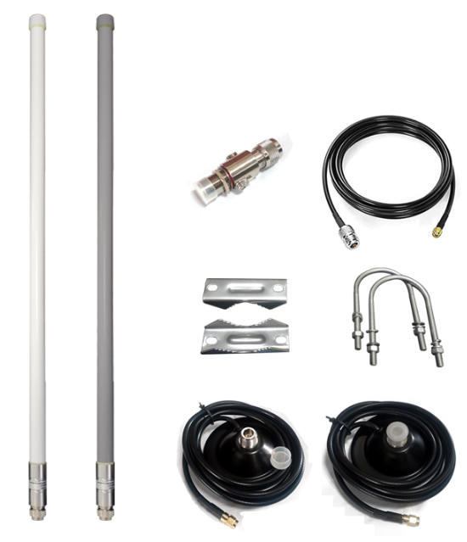 Coller image ici | lien vers le produit
5 | Câbles coaxiaux de type N femelle de 15 cm, U.FL IP1 vers N femelle, câble coaxial RG178 pour routeur T-Mobile, antenne, cartes Mini PCIE, Wi-Fi WLAN | 4 | 1,174 FCFA | 4,696 FCFA | Coller image ici | lien vers le produit
6 |  |  |  |  | Coller image ici
 | Sous-total catégorie | 13 |  | 175,117 FCFA

▸ Alimentations
N° | Désignation | Qté | Prix unitaire (FCFA) | Prix total (FCFA) | Image | Lien AliExpress
1 | Module de gestion d'énergie solaire Waveshare (D), prend en charge les panneaux solaires 6V~24V et l'adaptateur d'alimentation Type-C, 5V/3A, pour Raspberry Pi/Ardruino | 5 | 5,898 FCFA | 29,490 FCFA | 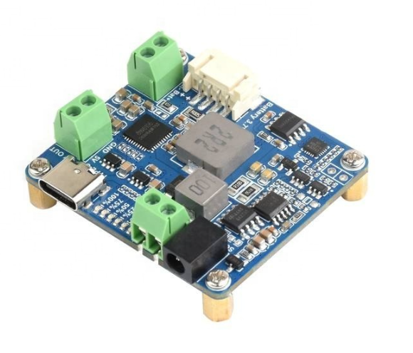 Coller image ici | Lien vers le produit
2
3 |  |  |  |  | Coller image ici
4 |  |  |  |  | Coller image ici
5 |  |  |  |  | Coller image ici
6 |  |  |  |  | Coller image ici
 | Sous-total catégorie | 5 |  | 29,490 FCFA

▸ Capteurs & accessoires
N° | Désignation | Qté | Prix unitaire (FCFA) | Prix total (FCFA) | Image | Lien AliExpress
1 | Capteur de courant SCT-013-030 | 2 | 1,800 FCFA | 3,600 FCFA | Coller image ici | https://aliexpress.com/item/EXEMPLE-SCT013
2 |  |  |  |  | Coller image ici
3 |  |  |  |  | Coller image ici
4 |  |  |  |  | Coller image ici
5 |  |  |  |  | Coller image ici
6 |  |  |  |  | Coller image ici
 | Sous-total catégorie | 2 |  | 3,600 FCFA

TOTAL GÉNÉRAL DU PROJET |  |  |  | 553,216 FCFA

Légende & instructions
• Le BOM est organisé en 4 catégories : Cartes & microprocesseurs, Antennes & connectivité, Alimentations, Capteurs & accessoires.
• Cellules jaune pâle = zones à compléter. Colonnes « N° » et « Prix total » se calculent automatiquement.
• Chaque catégorie a son propre sous-total ; ajoutez une ligne dans une catégorie pour qu'elle hérite automatiquement des formules.
• Le « TOTAL GÉNÉRAL DU PROJET » additionne automatiquement les 4 sous-totaux.
• Une ligne devient rouge si un prix/quantité est saisi sans désignation ; l'article le plus cher de chaque catégorie est surligné en doré.
• Collez vos images dans la colonne « Image » ; collez le lien produit exact dans « Lien AliExpress ».

